Sheet1
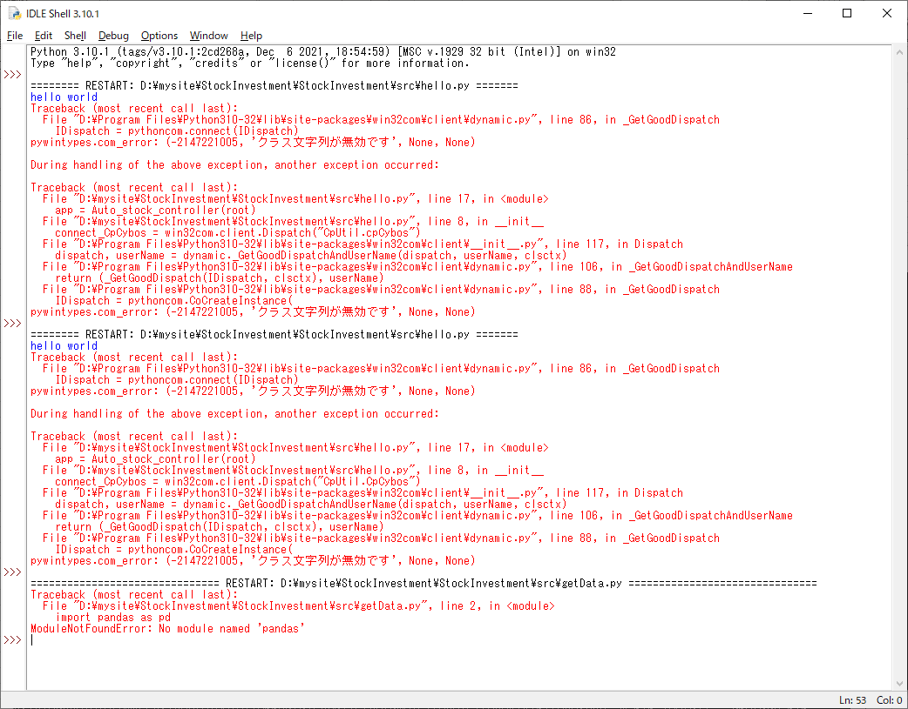
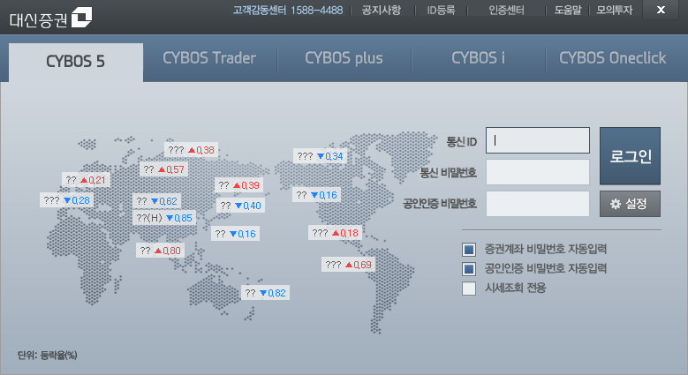
대신증권 CybosPlus API
 | https://money2.daishin.com/E5/WTS/Customer/GuideTrading/DW_CybosPlus_Page.aspx?p=8812&v=8632&m=9508
대신증권 CybosPlus API로 코스피, 코스닥 지수 데이터 가져오기
 | https://ellun.tistory.com/326?category=475164
[Python] 대신증권 API 연결하기_CybosPlus
 | https://blog.naver.com/hjinha2/221188241488
tkinter와 win32com을 사용합니다.

다운로드 사이트: |  | https://www.daishin.com/g.ds?m=1101&p=12294&v=11949
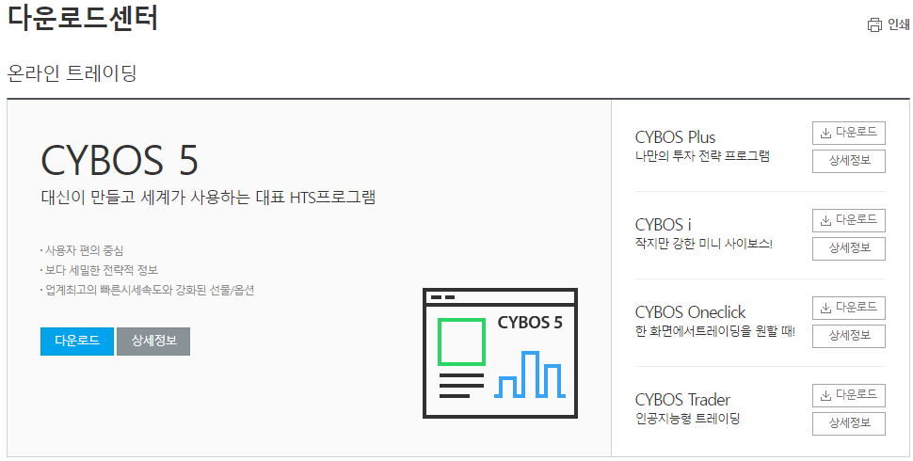

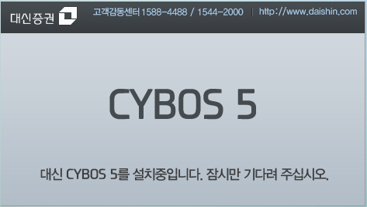

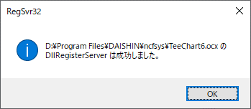

[개발환경] Python _ win32com.client 설치하기
 | https://m.blog.naver.com/PostView.nhn?blogId=hjinha2&logNo=221187341931&navType=tl
참고 사이트: |  | https://github.com/mhammond/pywin32/releases
pip install pywin32 --upgrade
C:\Users\shiny\AppData\Local\Programs\Python\Python310\python.exe -m pip install --upgrade pip | D:\ProgramFiles\Python310-32\python.exe -m pip install --upgrade pip
D:\ProgramFiles\Python310-32
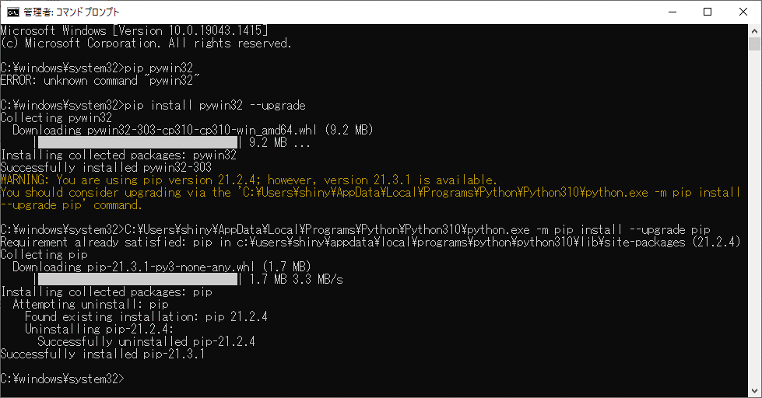

pip install pandas --upgrade

